关系图
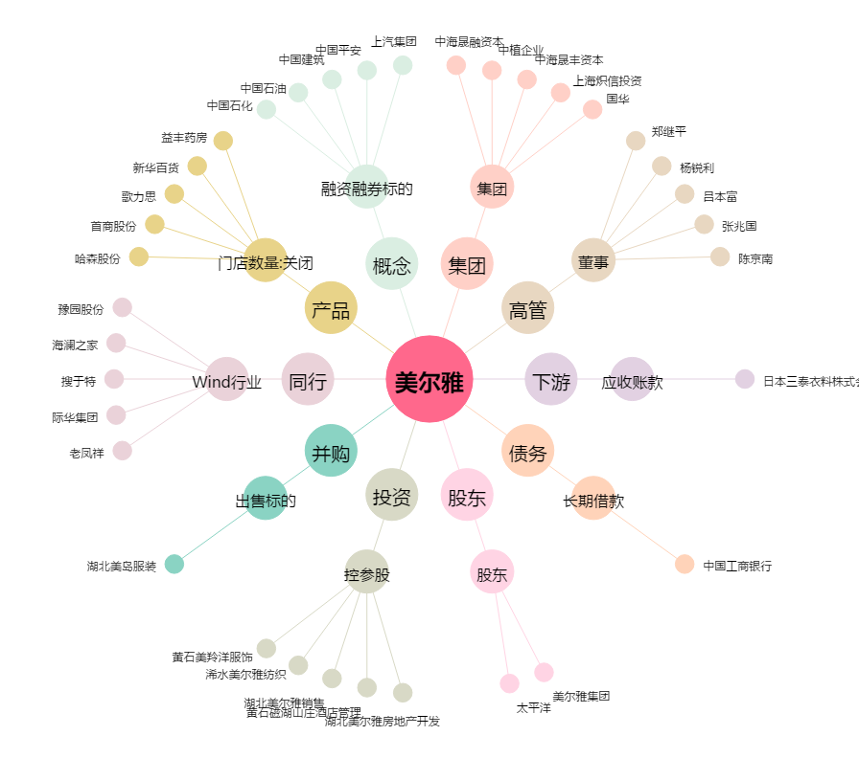
美尔雅[600107.SH] - 关系概览图

